Hoja1
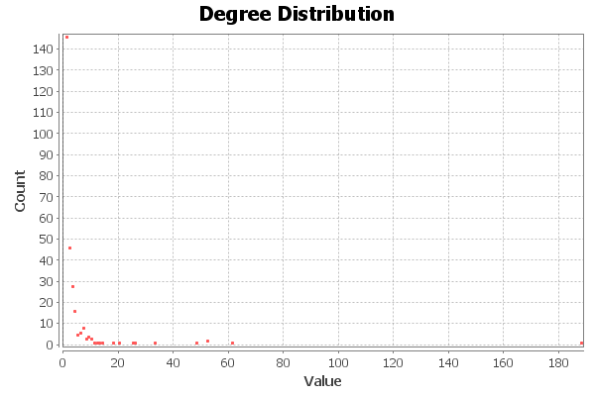
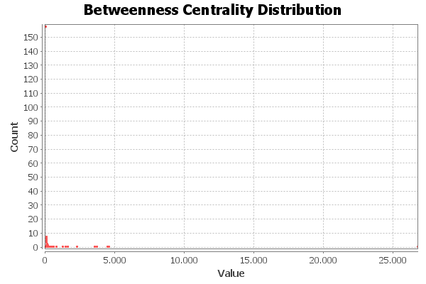
Nombre y apellidos del alumno: | Manuel Blanco Rienda

Medida | Valor
Número de nodos N | 279
Número de enlaces L | 583
Número máximo de enlaces Lmax | 38867
Densidad del grafo L/Lmax | 0.015
Grado medio <k> | 4,179
Diámetro dmax | 5
Distancia media d | 2.6
Coeficiente medio de clustering <C> | 0.253
Número de componentes conexas | 2
Número de nodos componente gigante (y %) | 277(0.9928)
Número de aristas componente gigante (y %) | 582 (0.9983)

